Sheet1
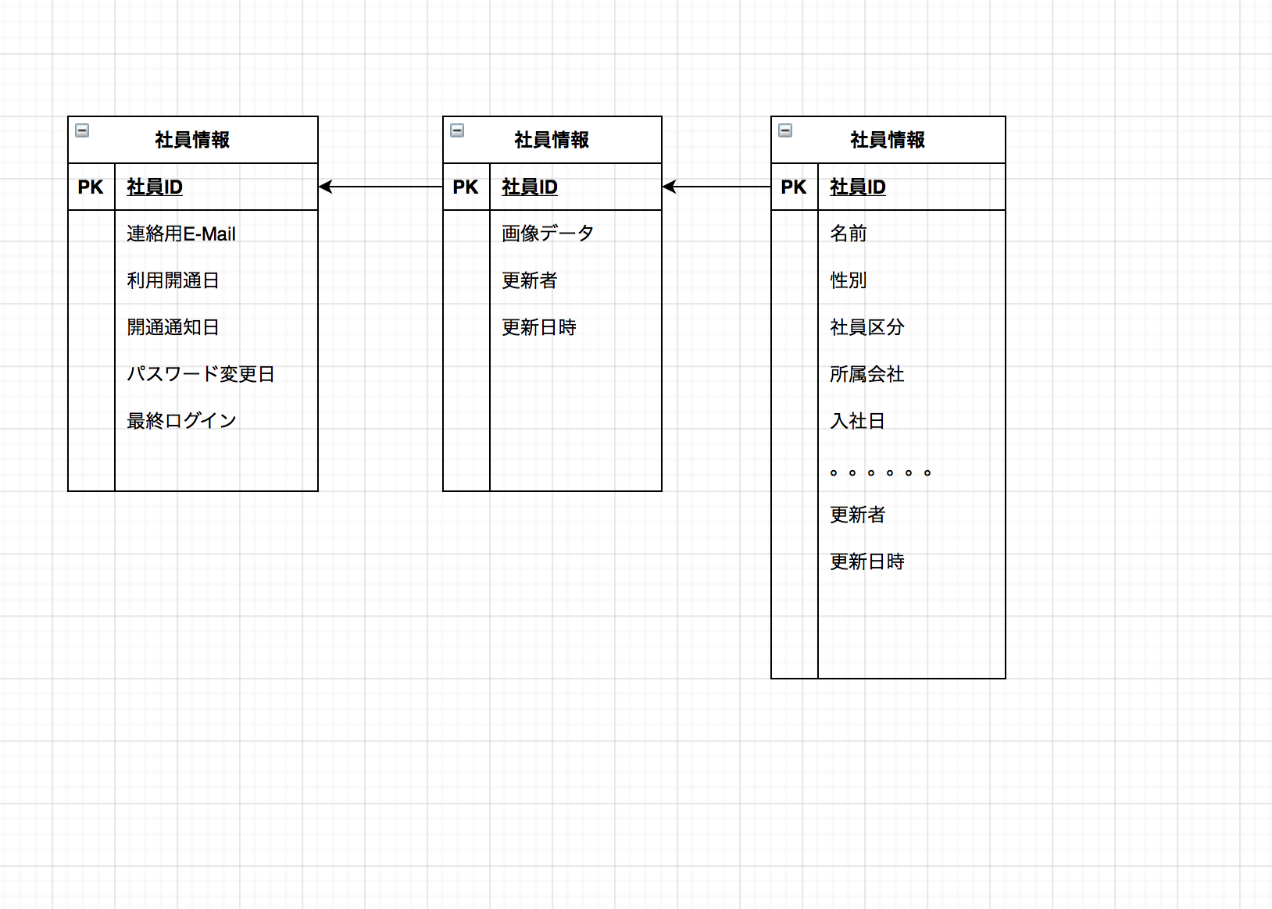

https://app.diagrams.net
オンラインツールでやっている

